Modelo Ficha Técnica
PLANILLA DE DATOS GARANTIZADOS |  |  |  | 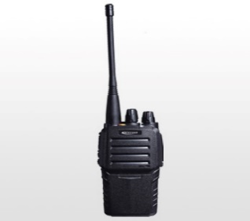

RADIO MOVIL (WORLK TALKING) |  |  |  | CODIGO | 2004889
 |  |  |  | FECHA REVISION | 2022-04-25
 |  |  |  | AREA ESPECIALISTA: Gerencia de Telecomunicaciones

DESCRIPCION SAP: RADIO MOVIL (WORLK TALKING)
ITEM | DATOS | UNIDAD | PEDIDO | OFRECIDO | COMENTARIO
1 | Empresa proveedora | …. | (*)
2 | Fabricante | …. | (*)
3 | Marca | …. | (**)
4 | Modelo | …. | (*)
5 | País de origen | …. | (*)
6 | Norma de fabricación y ensayos | …. | N/A
7 | Modelo |  | PT3600
8 | Garantía | años | 1
9 | Frecuencia | Mhz | 400-470
10 | Antena |  | Desmontable
11 | Potencia | W | 1900-01-05
12 | Numero de canales |  | 16
13 | Bateria |  | Si
14 | Cargador de Bateria |  | Si
15 | Capacidad de la bateria | mah | 1300
16 | Peso | g | 225
17 | Dimensiones(AxPxA) | mm | 59x127x38
18 | Soporte de carga de sobremesa |  | Si
(*) A indicar por el oferente
(**) Timbrado en el material en alto o bajo relieve

 |  |  |  | ……………………………………………….
 |  |  |  | Fecha de la oferta
 | ………………………………………….
 | Joel Ant Sánchez Polo |  |  | ……………………………………………….
 | Enc Mant Comunicaciones |  |  | Nombre y firma del oferente

